상품제안서
솔리드 C형 장바구니 | 상품코드: F32730

 |  |  |  |  |  |  | 02-412-0044 | www.easy1.co.kr
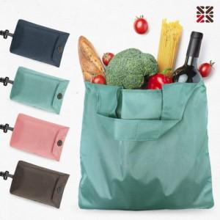

【상세/제작정보】 | <p style="text-align: left; " align="left"><b style="font-family: &quot;Nanum Gothic&quot;, sans-serif; font-size: 15px; letter-spacing: -0.3px; text-align: center; margin-top: 0px;"><span style="background-color: rgb(255, 255, 255); font-family: dotum; font-size: 12pt;">** 장바구니 인쇄- 가로 15* 세로 5 / 400원별도</span></b></p><div class="dsc" style="margin: 0px 0px 50px; padding: 0px; border: 0px; font-family: &quot;Nanum Gothic&quot;, sans-serif; font-size: 15px; letter-spacing: -0.3px; text-align: center;" align="center"><p style="text-align: left; word-break: break-all;" align="left"><span style="margin-top: 0px; background-color: rgb(255, 255, 255); font-family: dotum; font-size: 12pt;"><b style="margin-top: 0px;">** 배송비- 한박스 300개 / 5500원별도​</b></span>​</p></div><p style="text-align: left;">&nbsp;</p>

【인쇄/포장옵션】 | 실크, 장바구니 / OPP(비닐)

【공급단가】 | 수량 | 100~ | 300~ | 500~ | 1,000~ | 3,000~
*VAT별도 | 단가 | 2,470원 | 2,430원 | 2,370원 | 2,280원 | 2,180원

【상품 URL】 | https://dev.easy1.co.kr:443/src/goods_detail.php?gdno=32730

